MCU_NODE贴片BOM
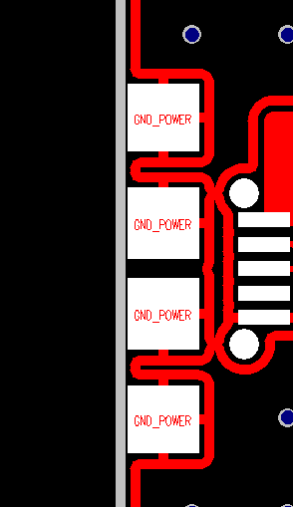
MCU_EVB_V2_CARRIER_V1.0_BOM
型号 |  | MCU_EVB_V2_CARRIER |  | 版本号 |  | V1.0 | 备注
编号 | 物料类型 | 物料描述 | 型号 | 厂家 | 数量 | 位置
1 | 连接器 | Micro-usb |  |  | 1 | J1 | 封装如右图
2 |  | DC-005，直流电源连接器 |  |  | 1 | J2 |  | USB_MICRO
3 |  | CON32_DIP_2_16_2.54，直插排母，双排，2X16，2.54mm间距 |  |  | 1 | J3 |  | CON_SIP_BAT
4 |  | CON28_DIP_2_14_2.54，直插排母，双排，2x14，2.54mm间距 |  |  | 1 | J4 |  | CON_DIP_2_16_2.54
5 |  | CON2_2.54，2pin插针，2.54mm间距 |  |  | 34 | J5,J25,J26,J27,J28,J29,J30,J31,J32,J33,J34,J35,J36,J37,J38,J39,J40,J41,J42,J43,J44,J45,J46,J47,J48,J49,J50,J51,J52,J53,J54,J55,J56,J57 |  | CON28_DIP_2_14_2.54
6 |  | CON4_2.54，单排，直插排母，1x4,2.54mm间距 |  |  | 1 | J6 |  | CON_SIP_1_2_2.54
7 |  | CON10_DIP_2_5_2.54，双排，直插排母，2x5，2.54mm |  |  | 11 | J7,J8,J9,J10,J11,J12,J13,J16,J17,J18,J19 |  | CON_SIP_1_4_2.54
8 |  | CON6_DIP_2_3_2.54，双排，直插排母，2x3,2.54mm |  |  | 3 | J14,J15,J20 |  | CON10_DIP_2_5_2.54
15 |  | CON22_DIP_2_11_2.54，双排，直插排母，2x11,2.54mm |  |  | 1 | J21 |  | CON6_DIP_2_3_2.54
9 |  | CH87102M100，Jtag连接器，10pin | CH87102M100 |  | 1 | J22 |  | CON22_DIP_2_11_2.54
10 |  | CON20_DIP_2_10_2.54，双排，直插排母，2x10,2.54mm |  |  | 1 | J24 |  | CON_SMT_2_5_2.54
11 |  | SW_SS-12D10，拨动开关 | SS-12D10 |  | 1 | SW1 |  | CON_DIP_2_10_2.54
12 |  | SW KEY-SPST_0，按键 |  |  | 1 | SW2 | 如右图 | SW_SS-12D10
13 |  | CON32_DIP_2_16_2.54，直插排针，双排，2X16，2.54mm间距 |  |  | 1 | J3 | MCU子板 | SW_X1.2Y2.0
14 |  | CON28_DIP_2_14_2.54，直插排针，双排，2x14，2.54mm间距 |  |  | 1 | J6 | MCU子板

